Sheet1
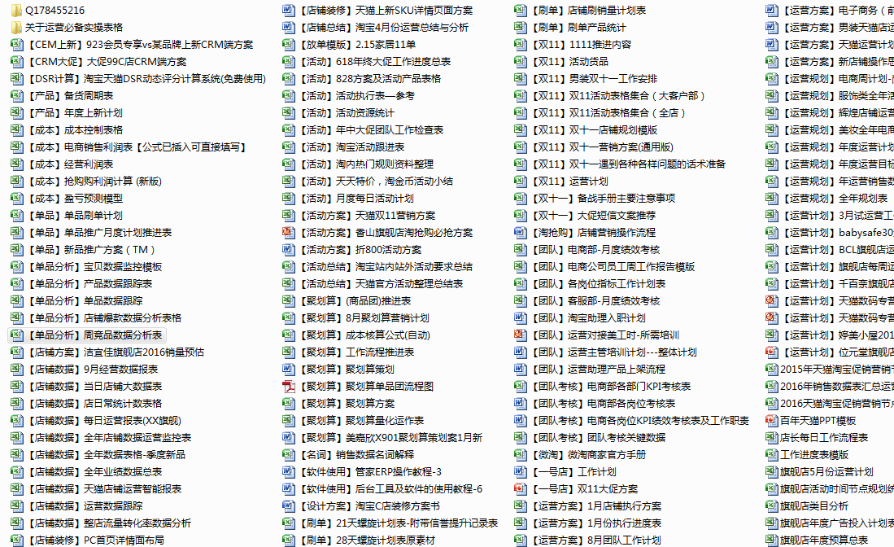

想获取更多表格加Q178455216

